Estadísticas
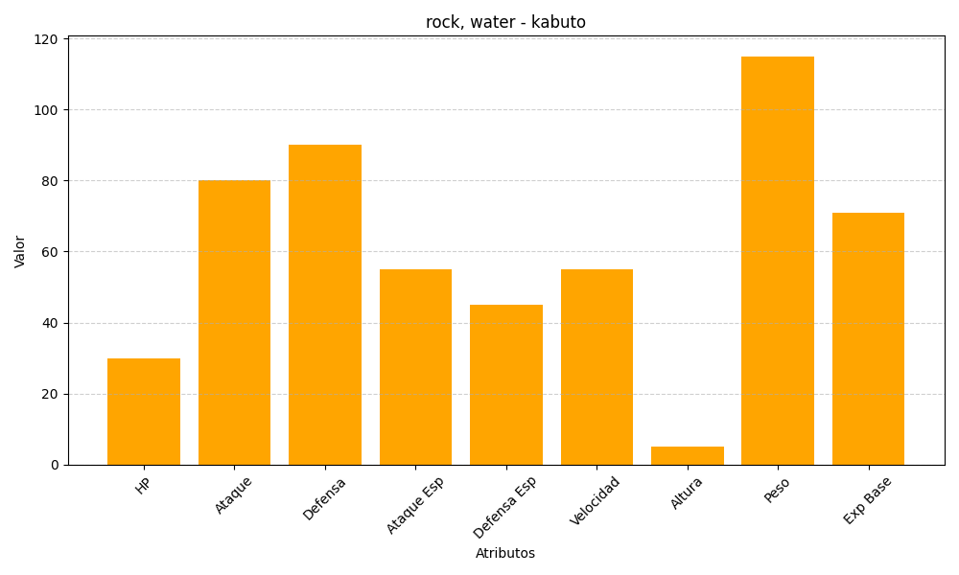
ID | Nombre | Tipo | HP | Ataque | Defensa | Ataque Especial | Defensa Especial | Velocidad | Altura | Peso | Experiencia Base
140 | kabuto | rock, water | 30 | 80 | 90 | 55 | 45 | 55 | 5 | 115 | 71

